Mockups de telas
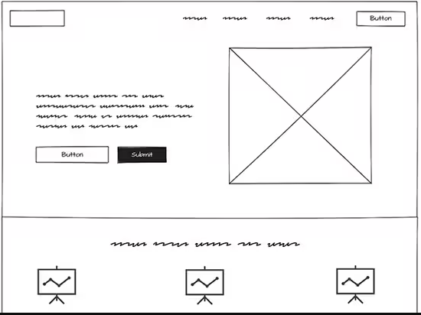
Tela para o épico 1

Tela para o épico 2

